1 Principales funciones
TABLAS DINÁMICAS EN EXCEL
1. Introducción a tablas dinámicas

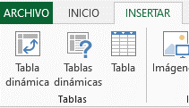
Una tabla dinámica, se define, como una herramienta de Excel que sirve para sintetizar información de una fuente de datos, a traves de operaciones arímeticas como SUMA, CUENTA, PROMEDIO, entre otras.

2 Reportes básicos
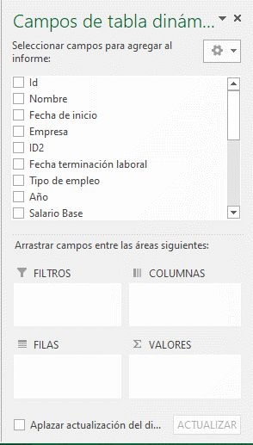
REPORTES BÁSICOS
2. Aprende a crear tus primeros reportes con tablas dinámicas

1 - Crear un reporte que indique la cantidad de empleados por departamento.
2 - Mostrar la cantidad de empleados por EMPRESA y DEPARTAMENTO
3 - Calcular la nómina de cada departamento.

